二级页面
13
一、总览
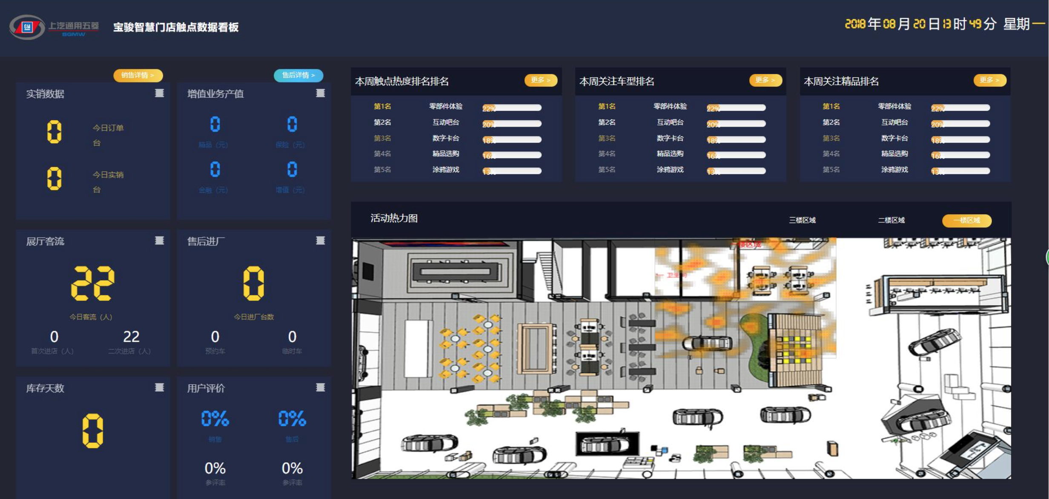
—XXX店

11
12
7
8
9

14
 |  |  |  |  |  |  |  |  |  |  |  | 增加平均驻店时长，单位分钟
1
2

3
4
10
14

5

6

2
1
40%
40%
二、分项
 |  | 取值：360暂未提供 |  |  |  |  |  |  | 取值：360暂未提供
销售数据 |  |  | 绿色：表示完成目标，红色表示未达标 |  |  |  | 增值业务产值 |  |  |  | 绿色：表示完成目标，红色表示未达标
 | 总体情况： |  |  |  |  |  |  |  | 总体情况：

 | 分车型情况： |  |  |  |  |  |  |  | 分种类:(精品、保险、增值业务、金融)
 | X轴为车型

 |  |  |  |  |  |  |  |  | X轴为分类

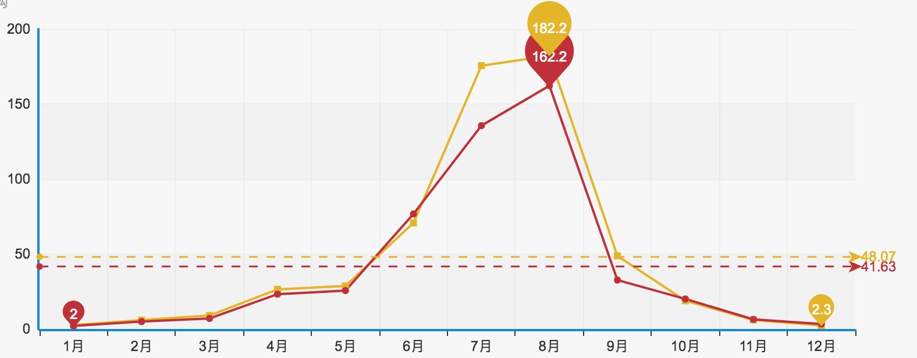

 |  |  |  |  | 同比：去年同期 |  |  |  |  |  |  |  |  | 同比：去年同期
上月环比：与上月对比(黄色表示上月，红色表示本月，下面的1月、2月、3月修改为1日、2日、3日) |  |  |  |  |  |  |  |  | 上月环比：与上月对比(黄色表示上月，红色表示本月，下面的1月、2月、3月修改为1日、2日、3日)

3
4
展厅客流 |  | 取值：按经销商分组，取人脸日志表中出现的人脸，除去相同人脸，得到人脸数量 按不同时间统计 |  |  |  |  |  |  | 售后进场 |  | 取值：按经销商分组，取车牌识别记录表中进厂车辆数据，按不同时间统计

 |  |  |  |  | 同比：本月与上月 |  |  |  |  |  |  |  | 同比：本月与上月
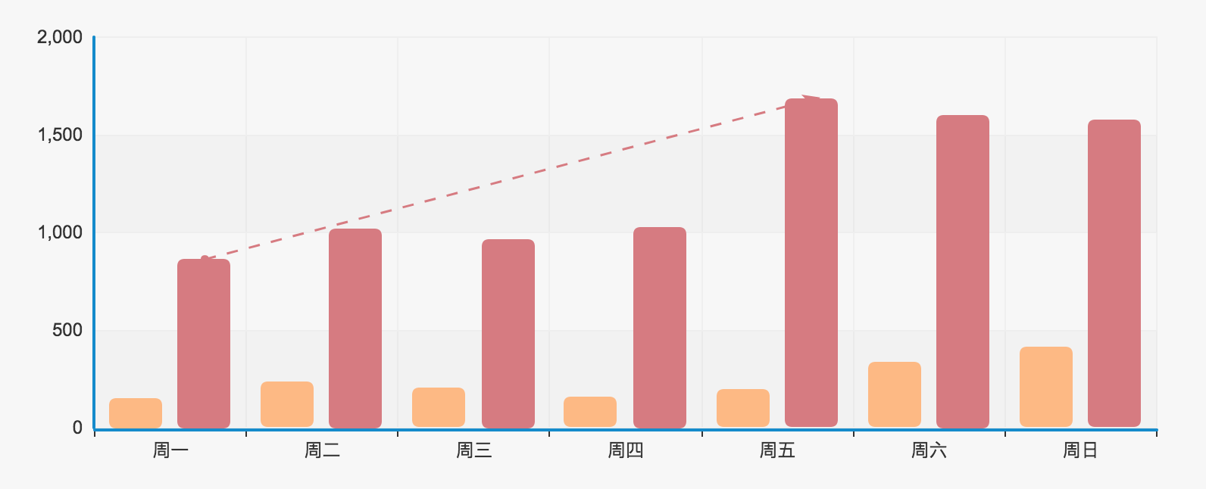

5
6
 |  |  |  |  | 周环比 |  |  |  |  |  |  |  | 周环比
库存天数
 |  | 取值：360暂未提供 |  |  |  |  |  |  | 用户评价 |  | 售前取值：360未提供
 |  |  |  |  |  |  |  |  |  |  | 售后取值：参评率（按店取 被评价工单数量/已完成工单数量） 好评率（评价分值>3星的评价数量/总评价数量） 差评记录（评价分值<3星的评价）

 |  |  |  |  |  |  |  |  | 黄色:参评率
 | X轴：车型，Y轴：天数 |  |  |  |  |  |  |  | 红色:好评率

 |  |  |  |  |  |  |  |  | 差评记录

 |  |  |  |  |  |  |  |  |  | 姓名 | 星级 | 评价内容 |  | 姓名 | 星级 | 评价内容

 |  |  |  |  |  |  |  |  | 列表滚动 |  |  |  | 列表滚动

7
8
数字触点排名 |  | 取值：按设备类型（触点设备）分组，取各类型下的设备捕捉到的人脸为一个热点，进行统计排名
 |  |  |  |  |  |  |  |  |  | 本周关注车型排名 |  | 取值：如果有用户在对某车型有意向，满足条件后为用户给此车型打上标签，算上这个车型的一个热点，并进行统计排名

 |  | 同比：本月与上月
 |  |  |  |  |  |  |  |  |  |  | 同比：本月与上月

9
 |  | 周环比
 |  |  |  |  |  |  |  |  |  |  | 周环比
本周关注精品排名 |  | 取值：TC无数据

 |  | 同比：本月与上月

10
 |  | 周环比
热度图区域点击弹出窗口操作内容排名（分别是车型排名和精品排名）

 | 根据不同的触点计算
 | 1、车型关注排名
 | 2、精品关注排名
 | 3、零部件关注排名

 | 车型 |  |  | 精品 |  | 零部件

12
11
 |  |  |  |  |  |  |  | 售后详情待定
 | 销售详情页，由Smart360提供

13
 | 点击“XXX店”可以切换经销商或二级网点

第二版
10
7
1
2
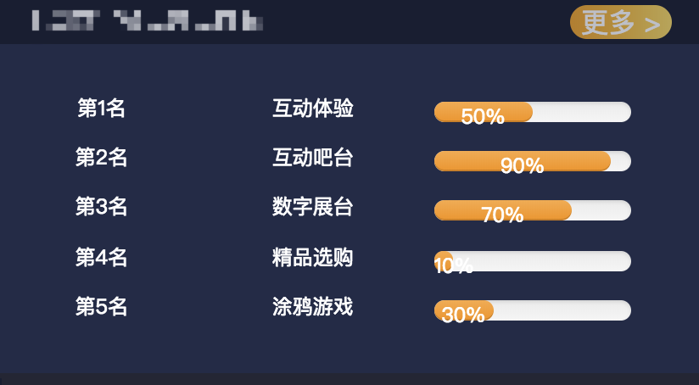
3
13
销量数据 |  |  | 展厅客流 |  | 库存天数 |  |  | 销售二级 页面 | 本周热度排名 | 更多
 | 今日订单：XX台
 | 今日实销：XX台 |  |  | 100人 |  | 当前库存/月平均销量

8
4
5
6
增值业务产值 |  |  | 售后进场 |  | 用户评价 |  |  | 售后二级 页面
 | 精品：XX元 | 商城+销售订单
 | 保险：XX元 | 销售的保险？？？
 | 金融：XX元 | 手续费
 | 增值服务：XX元 |  |  |  | 参评率：50% |  | 参评率：46%
热度图
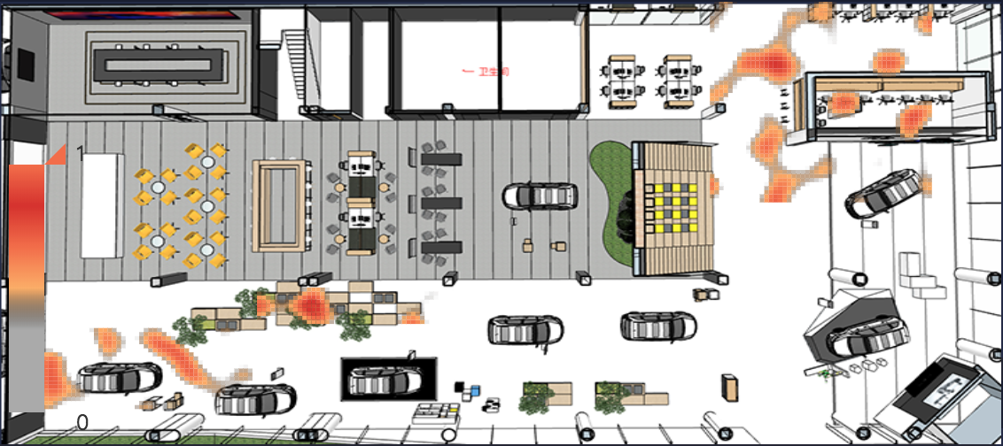
11
 |  |  |  |  |  |  |  |  | 本周关注车型排名 | 更多

9
9

9

12
 |  |  |  |  |  |  |  |  | 本周关注精品排名 | 更多

1楼 | 2楼 | 3楼 | 4楼

说明：
1~6：弹出窗口
4：增值业务包括的内容：精品、保险、金融、增值服务(餐饮、儿童体验区、共享办公室)--需要Smart360提供数据
6：评价：包括销售和售后，弹出的页面里要包括最近一周的差评列表

7~8：打开各自的二级页面

9：弹出窗口，打开区域的关注事项排名
10：弹出窗口，打开更多的排名
13：弹出窗口，打开区域关注事项排名，与9相同

